List1
Zadání:
1)V programu filter lab navrhně filtr typu HP s fo = 2 kHz 1.řádu, 2.řádu
výsledky zaznamenejte do ZOM, vyhodnoťte velikost útlumu a fázového posunu při f0 a 10*f0

2) V simulačním programu OrCad proveďte analýzu výše navržených filtrů HP 1.řádu, 2.řádu
pro 1. řád uveďte časové závislosti Uin a Uout pro f = 0,1*f0 a f = 10*f0

3) V simulačním programu OrCad proveďte frekvenční analýzu (AC SWEEP) výše navržených
filtrů HP 1.řádu, 2.řádu

4) Vyhodnoťte vliv řádu filtru na strmost frekvenční přenosové charakterstiky au = f(f) a
na útlum pro kmitočty 10x menší, než je kritický kmitočet.

Výsledky zpracujte samostatně pro každý řád (Uin = f(f), Uout = f(f), au = f(f))
Do jednoho grafu proveďte porovnání fitrů 1. a 2. řádu (au1 = f(f), au2 = f(f))

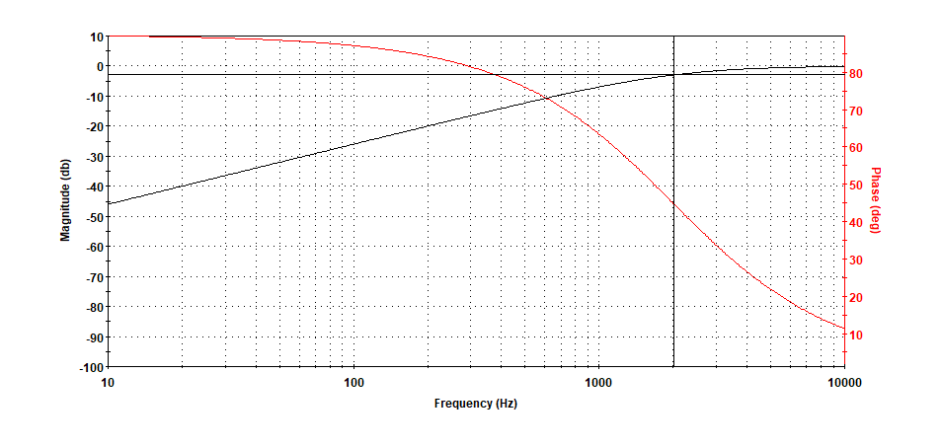
1. řád
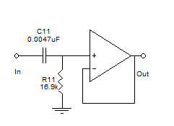

FilterLAB nám navrhl filtr, který v cca. 2kHz tlumí -3dB pod úhlem 45 stupňů.
V OrCADu nastavujeme 10x větší frekvenci než kritický kmitočet.
Periodu v OrCADu nastavujeme 1/f -> 1/20,000 = 50 us (mikro sekund) pro jeden průběh.

f=10*f0 | T = 1/f

Když změníme frekvenci na desetinu kritického kmitočku (200Hz), (útlumová) charakteristika
bude vypadat následovně:

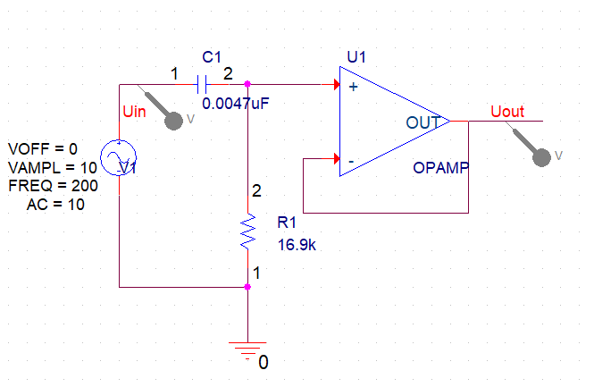

Pro správné zobrazení průběhu si musíme vypočítat novou periodu.
T= 1/f | T=1/200 = 0,05s

Na výstupu pozorujeme značné snížení napětí.

f(Au)
Frekvenční charakteristika naše měření je následující:
 |  | Frequency | Au
 |  | 10.00 | -46.04
 |  | 10.72 | -45.43
 |  | 11.49 | -44.83
 |  | 12.31 | -44.23
 |  | 13.20 | -43.63
 |  | 14.14 | -43.03
 |  | 15.16 | -42.42
 |  | 16.25 | -41.82
 |  | 17.41 | -41.22
 |  | 18.66 | -40.62
 |  | 20.00 | -40.02
 |  | 21.44 | -39.41
 |  | 22.97 | -38.81
 |  | 24.62 | -38.21
 |  | 26.39 | -37.61
Závěr |  | 28.28 | -37.01
 |  | 30.31 | -36.40
V průběhu měření jsme zjístili závislost frekvence na zesílení |  | 32.49 | -35.80
ve filtru s horní propustí s frekvencí 2kHz a 200Hz. |  | 34.82 | -35.20
 |  | 37.32 | -34.60
 |  | 40.00 | -34.00
 |  | 42.87 | -33.40
 |  | 45.95 | -32.79
 |  | 49.25 | -32.19
 |  | 52.78 | -31.59
 |  | 56.57 | -30.99
 |  | 60.63 | -30.39
 |  | 64.98 | -29.79
 |  | 69.64 | -29.18
 |  | 74.64 | -28.58
 |  | 80.00 | -27.98
 |  | 85.74 | -27.38
 |  | 91.90 | -26.78
 |  | 98.49 | -26.18
 |  | 105.56 | -25.58
 |  | 113.14 | -24.98
 |  | 121.26 | -24.38
 |  | 129.96 | -23.78
 |  | 139.29 | -23.18
 |  | 149.29 | -22.58
 |  | 160.00 | -21.98
 |  | 171.48 | -21.38
 |  | 183.79 | -20.79
 |  | 196.98 | -20.19
 |  | 211.12 | -19.59
 |  | 226.27 | -19.00
 |  | 242.51 | -18.41
 |  | 259.92 | -17.81
 |  | 278.58 | -17.22
 |  | 298.57 | -16.63
 |  | 320.00 | -16.04
 |  | 342.97 | -15.46
 |  | 367.58 | -14.87
 |  | 393.97 | -14.29
 |  | 422.24 | -13.71
 |  | 452.55 | -13.14
 |  | 485.03 | -12.57
 |  | 519.84 | -12.00
 |  | 557.15 | -11.44
 |  | 597.14 | -10.88
 |  | 640.00 | -10.34
 |  | 685.94 | -9.79
 |  | 735.17 | -9.26
 |  | 787.93 | -8.73
 |  | 844.49 | -8.21
 |  | 905.10 | -7.71
 |  | 970.06 | -7.22
 |  | 1039.68 | -6.73
 |  | 1114.30 | -6.27
 |  | 1194.28 | -5.81
 |  | 1280.00 | -5.38
 |  | 1371.87 | -4.96
 |  | 1470.33 | -4.56
 |  | 1575.86 | -4.18
 |  | 1688.97 | -3.82
 |  | 1810.19 | -3.47
 |  | 1940.12 | -3.15
 |  | 2079.37 | -2.85
 |  | 2228.61 | -2.57
 |  | 2388.56 | -2.31
 |  | 2560.00 | -2.08
 |  | 2743.74 | -1.86
 |  | 2940.67 | -1.66
 |  | 3151.73 | -1.47
 |  | 3377.94 | -1.31
 |  | 3620.39 | -1.16
 |  | 3880.23 | -1.03
 |  | 4158.73 | -0.91
 |  | 4457.22 | -0.80
 |  | 4777.13 | -0.70
 |  | 5120.00 | -0.62
 |  | 5487.48 | -0.54
 |  | 5881.34 | -0.48
 |  | 6303.46 | -0.42
 |  | 6755.88 | -0.37
 |  | 7240.77 | -0.32
 |  | 7760.47 | -0.28
 |  | 8317.46 | -0.25
 |  | 8914.44 | -0.21
 |  | 9554.26 | -0.19
 |  | 10240.00 | -0.16
 |  | 10974.96 | -0.14
 |  | 11762.67 | -0.12
 |  | 12606.92 | -0.11
 |  | 13511.76 | -0.09
 |  | 14481.55 | -0.08
 |  | 15520.94 | -0.07
 |  | 16634.93 | -0.06
 |  | 17828.88 | -0.05
 |  | 19108.52 | -0.05
 |  | 20480.00 | -0.04

